001_共通フォーマット
〇 | 説明
 | 分類 | フォーマット
 | 規約グループ名 | 共通フォーマット
 | 概要 | 共通のフォーマット
 | 原則 | インデント。半角空白4文字
 |  | 「,」を行の先頭に付ける
 | 例外 | インデント。特定のキーワードの場合
 | ポイント | -
 | 理由 | 統一することにより、SQLファイルを読みやすく保守性を向上させるため。

〇 | スクリーンショット
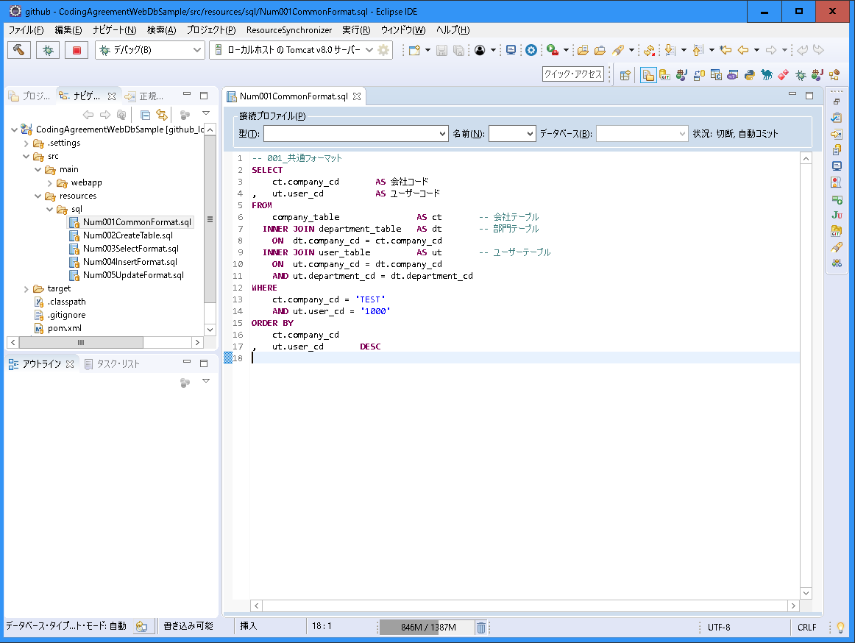

インデント。半角空白4文字。
「,」を行の先頭に付ける

002_テーブル作成フォーマット
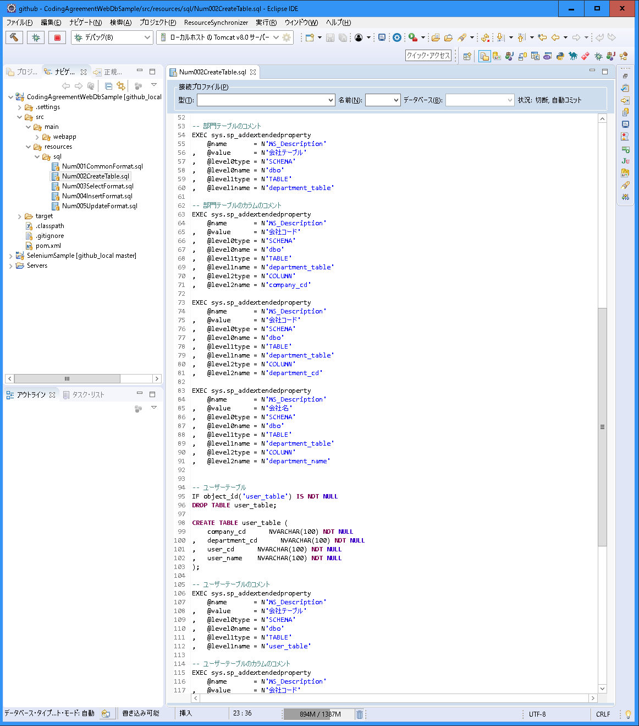
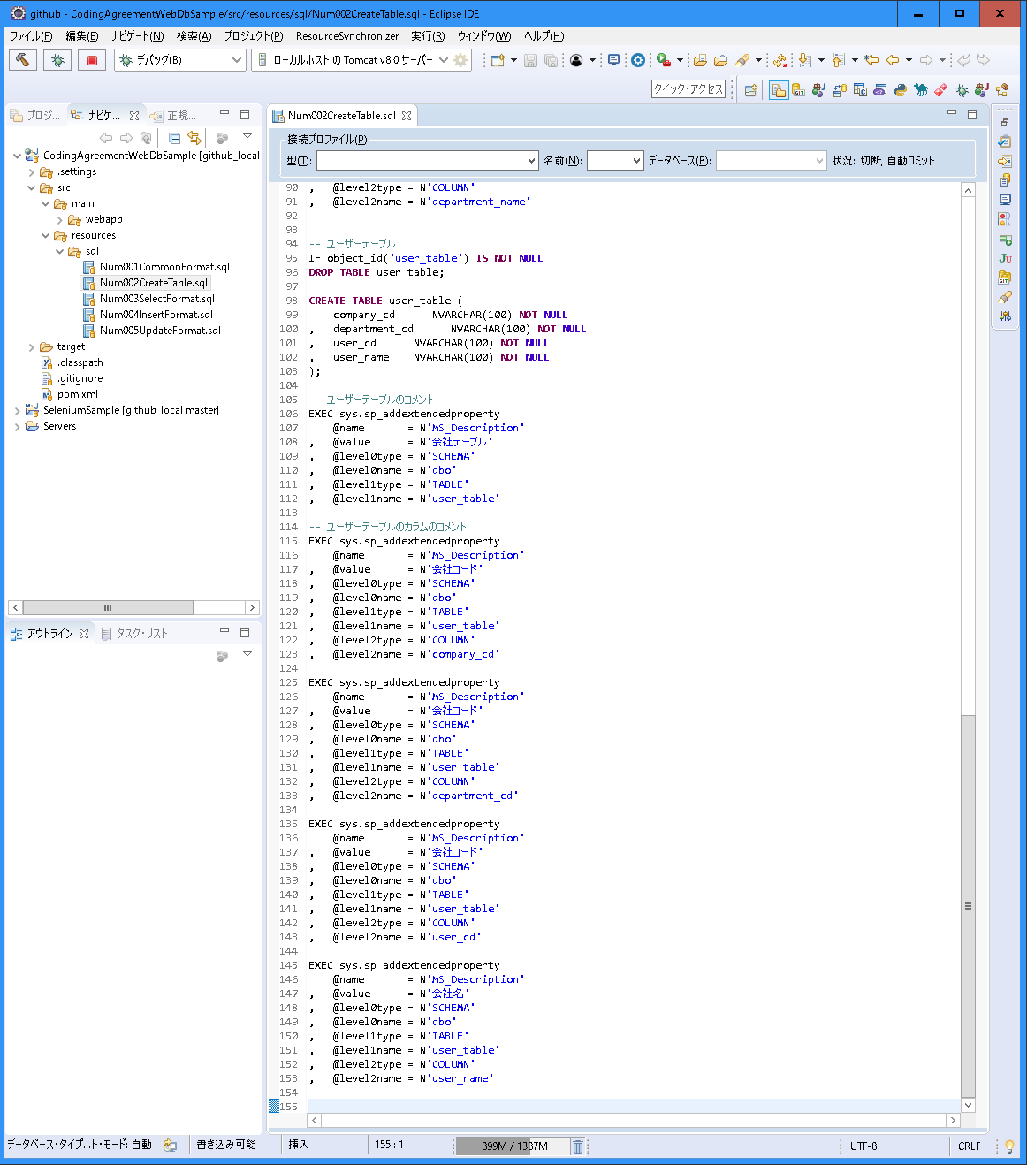
〇 | 説明
 | 分類 | フォーマット
 | 規約グループ名 | テーブル作成フォーマット
 | 概要 | テーブル作成のフォーマット
 | 原則 | 最初に、テーブルがある場合は、テーブルを削除する。
 |  | 次に、テーブルを作成する。 カラムの定義を1行ずつ定義する。 「,」を行の先頭に付ける
 |  | 次に、コメントを作成する。 カラムの定義を1行ずつ定義する。 「,」を行の先頭に付ける
 | 例外 | 特殊のテーブルの場合
 | ポイント | 見やすいようにする。
 |  | 1行1行定義し、保守しやすいようにする。
 | 理由 | 統一することにより、SQLファイルを読みやすく保守性を向上させるため。

〇 | スクリーンショット
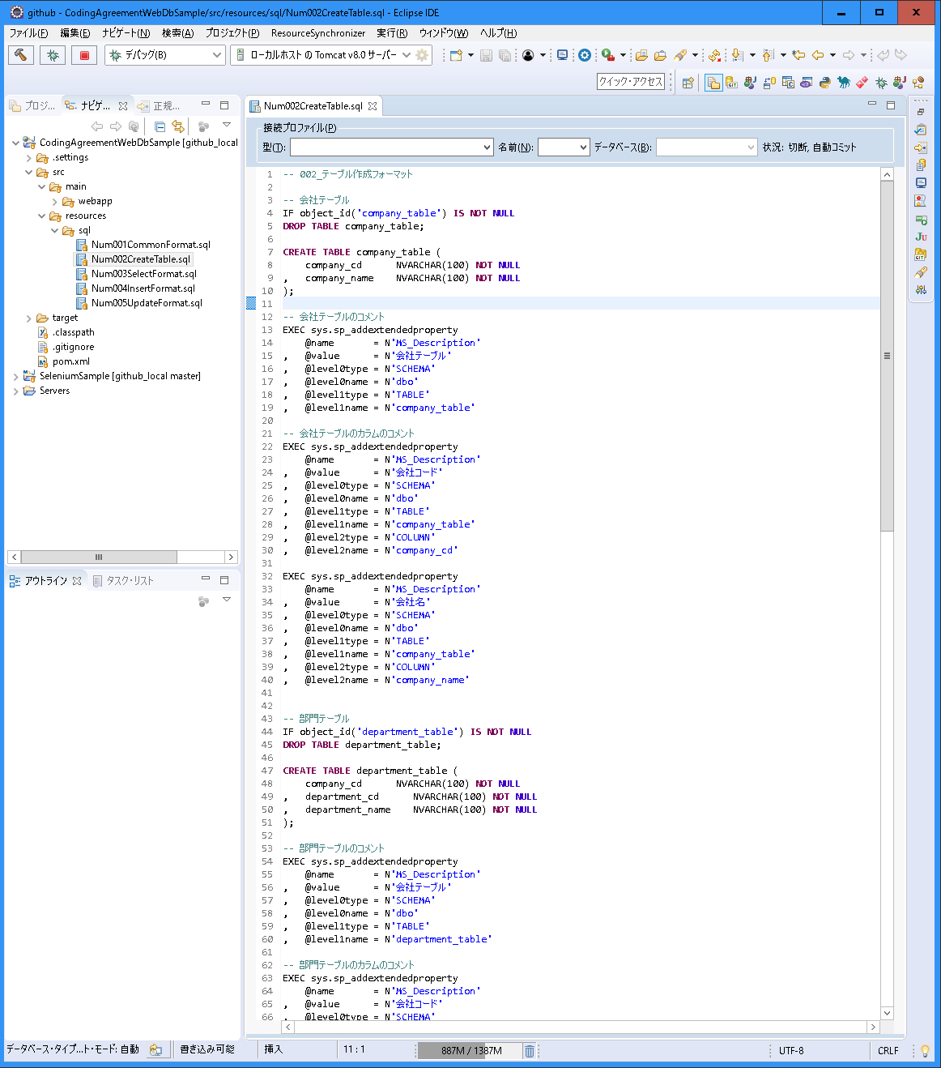

最初に、テーブルがある場合は、テーブルを削除する。

次に、テーブルを作成する。
カラムの定義を1行ずつ定義する。
「,」を行の先頭に付ける

次に、コメントを作成する。
カラムの定義を1行ずつ定義する。
「,」を行の先頭に付ける

003_検索フォーマット
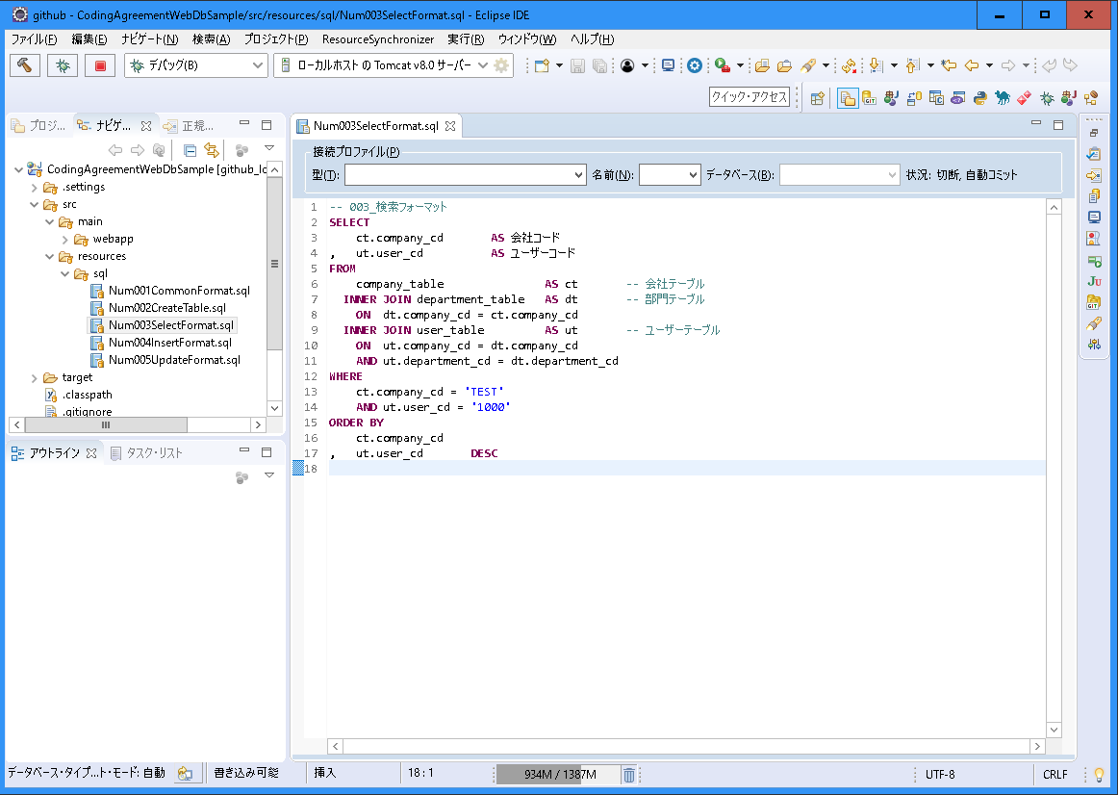
〇 | 説明
 | 分類 | フォーマット
 | 規約グループ名 | 検索フォーマット
 | 概要 | 検索のフォーマット
 | 原則

 | 例外
 | ポイント

 | 理由 | 統一することにより、SQLファイルを読みやすく保守性を向上させるため。

〇 | スクリーンショット

004_挿入フォーマット
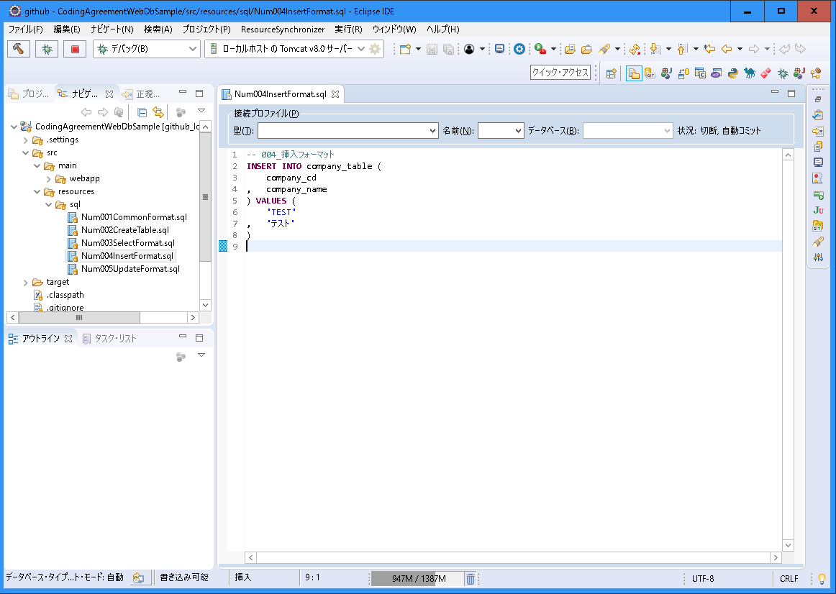
〇 | 説明
 | 分類 | フォーマット
 | 規約グループ名 | 挿入フォーマット
 | 概要 | 挿入のフォーマット
 | 原則

 | 例外
 | ポイント

 | 理由 | 統一することにより、SQLファイルを読みやすく保守性を向上させるため。

〇 | スクリーンショット

005_更新フォーマット
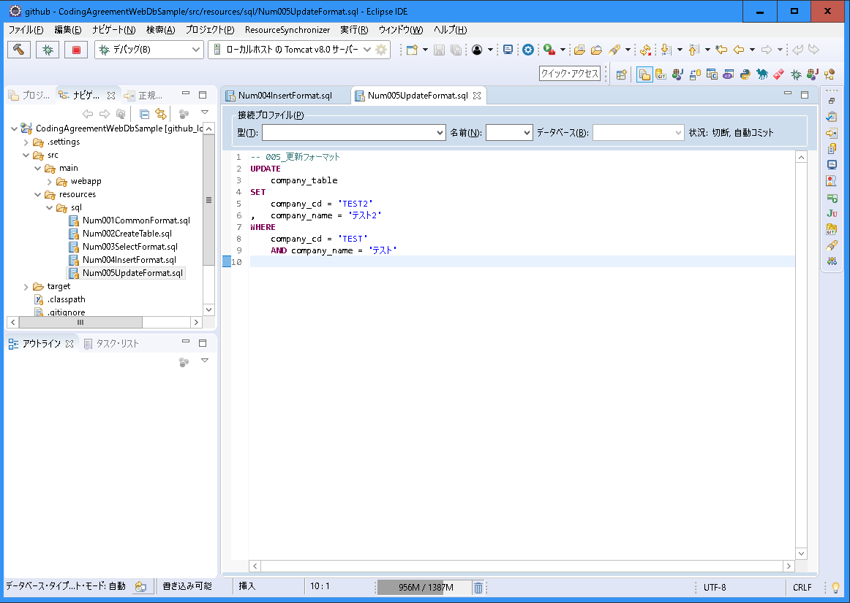
〇 | 説明
 | 分類 | フォーマット
 | 規約グループ名 | 更新フォーマット
 | 概要 | 更新のフォーマット
 | 原則

 | 例外
 | ポイント

 | 理由 | 統一することにより、SQLファイルを読みやすく保守性を向上させるため。

〇 | スクリーンショット

